第一次
工程款支付证书
工程名称 |  | 庐江县2020年农村公路养护大修工程（竹园路） |  |  |  |  | 建设单位 |  | 庐江县泥河镇人民政府 |  |  |  |  | ERP编号 |  | 12716 | 档案编号
合同金额 |  | 3,960,000.00 |  |  | 中标时间 | 2020-07-17 | 已提供工程资料 |  | 中标通知书、施工合同 |  |  |  |  | 保存地址 |  | 合肥 | 责任单位 |  | 灿运
决算金额 |  |  |  |  | 决算时间 |  | 项目部印章 |  | 无 |  |  |  |  | 施工人 |  | 笪文强 | 区域责任人 | 马金叶 | 省办负责人 | 马金叶
序号 | 经营填写 |  |  |  |  | 工程填写 | 经营填写 |  |  | 财务填写 |  | 经营、工程、质安填写 |  | 区域负责人 |  | 申请部门填写财务核对 |  |  | 本次支付 金额 | 剩余款项
 | 到款情况 |  |  |  |  |  | 暂列金 |  |  | 代缴税金 |  | 其他扣款 |  | 预留款 |  | 成本票
 | 日期 | 工程款金额 | 周转金金额 | 到款银行 | 到款账户 | 完成进度 | 比例 | 金额 | 备注 | 金额 | 备注 | 金额 | 备注 | 金额 | 备注 | 供货单位 | 合同额 | 成本票额
1 | 2020-08-25 |  |  |  |  |  |  |  |  |  |  |  |  | 42.00 | 钱玉荣报销 | 开户名：庐江县乐桥镇宏明建材经营部（混凝土） 开户行：徽商银行股份有限公司庐江乐桥支行 账号：223023771911000002 | 260,000.00 | 246,260.00 | 150,000.00
2 | 2020-08-25 |  |  |  |  |  |  |  |  |  |  |  |  |  |  | 开户名：太平财产保险有限公司合肥中心支公司 开户行：中国工商银行合肥长江中路支行 账号：1302222519200022547 | 12,000.00 | 12,000.00 | 12000.00
3 | 2020-09-10 |  |  |  |  |  |  |  |  |  |  |  |  |  |  | 开户名：合肥市其升工程机械设备租赁有限公司（机械租赁） 开户行:中国工商银行股份有限公司，庐江周瑜大道支行，账号:1302362109100002983 | 26,976.00 | 26,976.00 | 26,976.00
4 | 2020-08-10 |  |  |  |  |  |  |  |  |  |  |  |  |  |  | 马金叶报销车费 | 840.00 |  | 840.00
5 | 2020-09-15 |  |  |  |  |  |  |  |  |  |  |  |  |  |  | 开户名：庐江县乐桥镇宏明建材经营部（混凝土） 开户行：徽商银行股份有限公司庐江乐桥支行 账号：223023771911000002 |  |  | 96,260.00
6 | 2020-10-09 |  |  |  |  |  |  |  |  |  |  |  |  |  |  | 开户名：安徽顺帆工程材料有限公司（防裂贴） 开户行：中国工商银行合肥市长江东路支行 账号：1302010209026835850 | 43,200.00 | 43,200.00 | 43,200.00
7 | 2020-10-10 |  |  |  |  |  |  |  |  |  |  |  |  |  |  | 开户名：庐江启程公路工程有限公司（沥青路面） 开户行：徽商银行股份有限公司庐江支行 账号：1024501021000124358 | 1,800,000.00 | 1,000,000.00 | 1,000,000.00
8 | 2020-10-22 |  |  |  |  |  |  |  |  |  |  |  |  |  |  | 开户名：山东盛合交通设施有限公司（护栏） 开户行：山东聊城润昌农村商业银行股份有限公司崇文支行 账户：2870 0526 5420 5000 010827 | 42,159.20 | 42,159.20 | 42,159.20
9 | 2021-02-04 | 1,878,500.00 |  | 徽行 | 1024501021000120000 |  |  |  |  |  |  |  |  |  |  | 开户名：庐江启程公路工程有限公司（沥青路面） 开户行：徽商银行股份有限公司庐江支行 账号：1024501021000124358 |  | 757,482.00 | 650,000.00
10 |  | 331,500.00 |  | 农名工工资专户 |  |  |  |  |  |  |  |  |  |  |  | 马金叶报销交通费、招待费 |  |  | 9,112.00
11 |  |  |  |  |  |  |  |  |  |  |  |  |  |  |  | 预付夏成东人工费 |  |  | 100,000.00
12 |  |  |  |  |  |  |  |  |  |  |  |  |  |  |  | 笪文强报销费 |  |  | 32,483.88
14 |  |  |  |  |  |  |  |  |  |  |  |  |  |  |  | 芜湖市方圆工程质量检验有限责任公司（检测费） | 25,000.00 | 25,000.00 | 25,000.00
15 |  |  |  |  |  |  |  |  |  |  |  |  |  |  |  | 预付夏成东人工费 |  |  | 80,000.00
16 |  |  |  |  |  |  |  |  |  |  |  |  |  |  |  | 保险返利 |  |  | -1,800.00
17 | 2021-08-19 |  |  |  |  |  |  |  |  |  |  |  |  |  |  | 胡金明（标线费） |  |  | 40,000.00

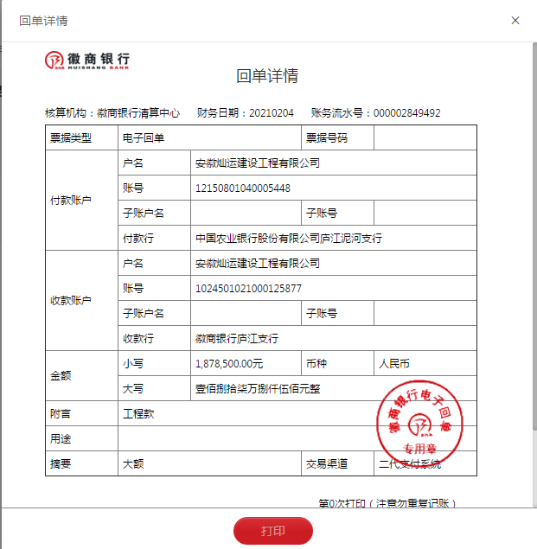
合计 |  | 2210000 | 0.00 |  |  |  | - | 0.00 |  | 0.00 |  | 0.00 | - | 42.00 | - | - |  |  | 2,306,231.08 | -96273.08
本次结算、支付明细 |  | 应支付金额 |  |  | 40000.00 |  | 本次支付金额 |  |  |  |  |  | 小写 | 40,000.00
 |  | 已支付金额 |  |  | 0.00 |  |  |  |  |  |  |  | 大写 | RMB40000

